核對表 2
以下核對表旨在幫助供應商初步檢視其電氣產品是否受《電氣產品(安全)規例》(以下簡稱 "規例" ) 的法定管制，以及有關電氣產品所需符合的相關要求。

核對表 2 初步檢視電氣產品以符合規例的要求
A部 - 符合安全規格證明書 | 是 | 不是
1. 你是否已向供貨廠商索取符合安全規格證明書的證明文件?

2. 你是否已檢查符合安全規格證明書已載列產品型號、製造 商的名稱及《電氣產品(安全)規例指南》第 C.1 節所規定的 安全標準?

3. 你是否已保留由供貨廠商提供的證明文件及相關文件，以作 記錄及供機電工程署查閱之用。

請填寫A部。

以下皆不是
13A插頭
5A插頭
15A插頭
B部 - 插頭
1. 有關電氣產品是否裝有以下其中一款的三腳插頭?
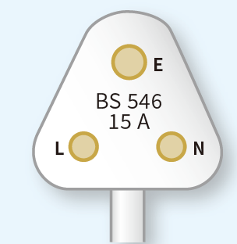 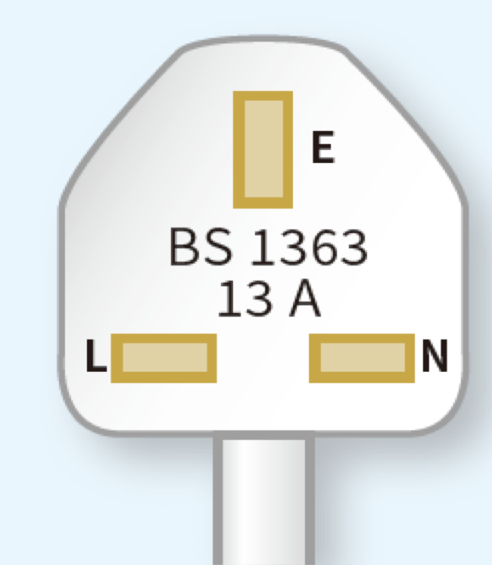

(BS 1363 第1部)
(BS 546)
(BS 546)

請填寫B部。

C部-產品標記 | 是 | 不是
1. 電氣產品上是否已印有製造商的名稱或商標?
2. 電氣產品上是否已印有型號或類別參考編號?
3. 電氣產品上是否已印有額定電壓?
4. 電氣產品上是否已印有額定頻率?
5. 電氣產品上是否已印有額定輸入功率或輸入電流?
請填寫C部。

因未符合 A,B,C 部的要求，這表示電氣產品尚未符合初步檢視的要求。

